订单及交付
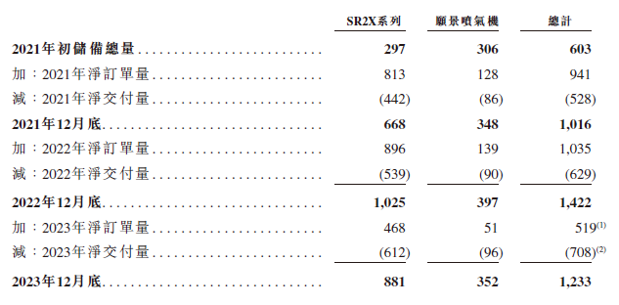
 |  | 2020 | 2021 | 2022 | 2023 | 2024 | 2025E | 2026E | 2027E | 2028E
交付 | Q1 |  |  | 79 | 90 | 75 | 150
 | Q2 |  |  | 132 | 177 | 212 | 200
 | Q3 |  |  | 155 | 183 | 194 | 205
 | Q4 |  |  | 263 | 258 | 250 | 257
 | Sum |  | 528.0 | 629 | 708 | 731 | 812 | 867 | 943 | 1172
 | yoy |  |  | 19.13% | 12.56% | 3.25% | 11.09% | 6.75% | 8.82% | 24.29%
 | —SR |  | 442 | 539 | 612 | 630 | 710 | 760 | 834 | 1061
 | 交付率 |  |  | 85.42% | 51.84% | 42.99% | 54% | 57% | 59% | 62%
 | —Vision |  | 86 | 90 | 96 | 101 | 102 | 107 | 110 | 112
 | 交付率 |  |  | 18.75% | 17.57% | 17.63% | 22% | 31% | 37% | 45%

新增订单 | Sum |  | 941 | 1035 | 519 | 633 | 764 | 1025 | 1126 | 1237
 |  |  |  | 9.99% | -49.86% | 21.97% | 20.70% | 34.18% | 9.86% | 9.86%
 | —SR |  | 813 | 896 | 468 | 643 | 694 | 951 | 1047 | 1151
 | yoy |  |  |  | -47.8% | 37.4% | 8.0% | 37.0% | 10.0% | 10.0%
 | —Vision |  | 128 | 139 | 51 | -10 | 70 | 74 | 80 | 86
 | yoy |  |  |  | -63.31% | -119.61% | — | 6.00% | 8.00% | 8.00%

截止年底总累计订单 |  | 603 | 1016 | 1422 | 1233 | 1135 | 1087 | 1245 | 1428 | 1493
 | —SR | 297 | 668 | 1025 | 881 | 894 | 878 | 1070 | 1283 | 1373
 | —Vision | 306 | 348 | 397 | 352 | 241 | 209 | 176 | 145 | 120

